2002基准地价
2002基准地价 |  |  |  |  |  | 建筑面积 | 160.65 | 土地面积 | 0
总价 | —— | 元 | 用途/地上主用途 | 住宅/居住 | 土地级别 | 三级 | 位置 | 地上
楼面单价 | 15490 | 元/平方米 | 用途类别 | 居住用地（指二类居住用地） | 设定容积率 | 2 | 级别平均容积率 | 2
楼面单价（毛） | 2074 | 元/平方米
楼面单价（出） | 1244 | 元/平方米
一、 | 楼面熟地价
1 | 楼面熟地价 | 3660 | 完整土地使用权平均价格，谓之为地下时，取地上1/3
2 | 楼面毛低价 | 490 | 取值范围:550—1300 |  | 出让金及城市基础设施建设费
二、 | 期日修正指数 | 3.7788 | 基准期日 | 2002-01-01 | 104 | 估价期日 | 2013-06-19 | 393
三、 | 年期修正系数 | 1.0000 | 土地还原率 | 4.0% | 剩余土地使用年限（设定） | 70 | 70
四、 | 容积率修正系数 | 1 | 市区
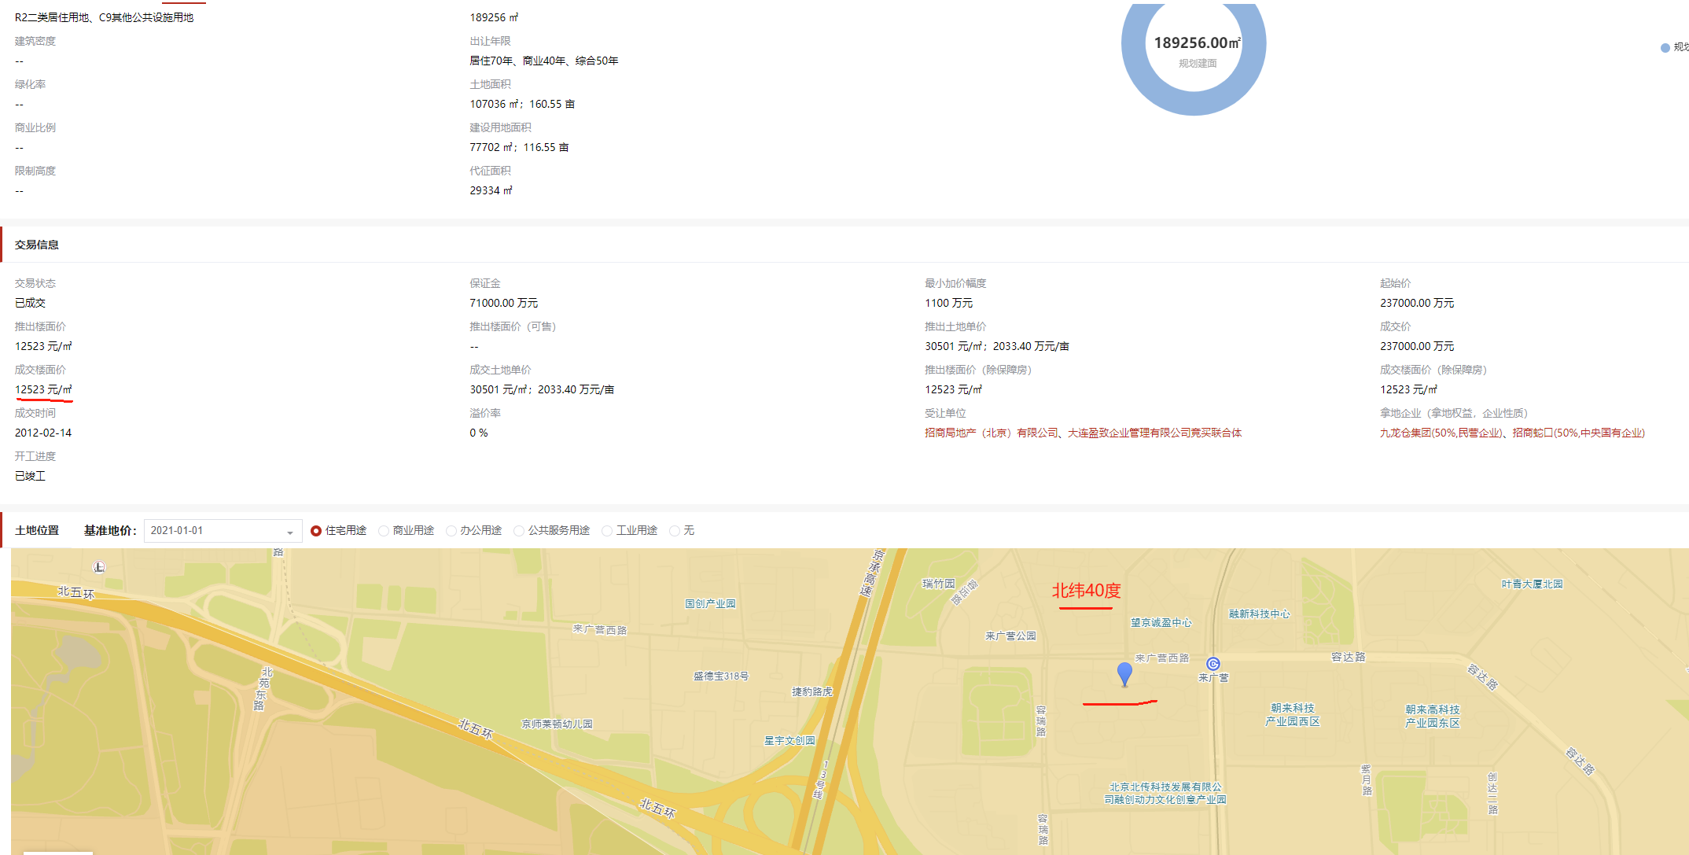
 | 市区 | R≤10 | 1 | 2.00 | 1 | 2.00 | 1
 | 郊区 | R≤10 | 1 | 2.00 | 0.85 | 2.00 | 0.85
 |  | R>10 | ——
五、 | 因素修正系数 | 1.1200
六、 | 其他修正 | 1 | 其他修正，如开发程度 | 估价对象开发程度 | 七通一平 | 级别开发程度 | 七通一平
七、 | 估算结果 | 单价 | 面积 | 总额
1.熟地价 | 楼面熟地价 | 15490 | 160.65 | 2488469 | 楼面熟地价=适用的基准地价×期日修正系数×年期修正系数×容积率修正系数×因素修正系数
 | 地面熟地价 | 30980 | 0 | 0 | 地面熟地价=适用的基准地价×期日修正系数×年期修正系数×容积率修正系数×因素修正系数×宗地容积率
2.毛地价 | 楼面毛地价 | 2074 | 160.65 | 333188 | 楼面毛地价=适用的基准地价×期日修正系数×年期修正系数×因素修正系数×级别平均容积率/宗地容积率
 | 地面毛地价 | 4148 | 0 | 0 | 地面毛地价=适用的基准地价×期日修正系数×年期修正系数×因素修正系数×级别平均容积率
3.出让金 |  | 1244

相差季度数 | 46
季度 | 自定义 | 2014-3
综合平均 |  | 1.93%
商业 | 2.00% | 1.78%
办公/综合 | 2.00% | 1.78%
住宅/居住 | 2.59% | 1.99%
工业 | 2.00% | 1.79%

结果不可超过《北京市区片基准地价因素总修正幅度表》所列修正幅度；依据估价对象用途调整链接 |  |  |  |  |  |  |  |  |  |  | 北纬40度二手房价格 | 27500-28500
住宅/居住 | 1.12
影响因素 |  | 等级 | 修正幅度 | 合计 | 好 | 较好 | 一般 | 较差 | 差
居住社区成熟度 | 估价对象周边居住用地比例、居住小区规模和社区发展完善程度，综合评价居住社区成熟度一般 | 较好 | 1.25% | 12.00% | 2.500% | 1.250% | 0% | -0.750% | -1.500%
交通便捷度 | 估价对象周边道路状况、公共交通通达情况、停车便捷程度，综合评价交通便捷度较好 | 较好 | 2.50% |  | 5.000% | 2.500% | 0% | -1.500% | -3.000%
区域土地利用方向 | 零星有其他用地，基本不影响本宗地 | 较好 | 1.25% |  | 2.500% | 1.250% | 0% | -0.750% | -1.500%
临路状况 | 0 | 较差 | -0.75% |  | 2.500% | 1.250% | 0% | -0.750% | -1.500%
宗地形状及可利用程度 | 宗地形状？，但对宗地利用影响？ | 较好 | 1.00% |  | 2.000% | 1.000% | 0% | -0.600% | -1.200%
公共服务设施和基础设施状况 | 估价对象所在区域公共配套设施齐备情况,估价对象所在区域基础设施水平 | 好 | 3.00% |  | 3.000% | 1.500% | 0% | -0.900% | -1.800%
自然和人文环境状况 | 区域自然环境：；人文环境；综合评价环境状况一般 | 较好 | 2.50% |  | 5.000% | 2.500% | 0% | -1.500% | -3.000%
与商业中心的接近程度 |  | 较好 | 1.25% |  | 2.500% | 1.250% | 0% | -0.750% | -1.500%
工业 | 1
影响因素 |  | 等级 | 修正幅度 | 合计 | 好 | 较好 | 一般 | 较差 | 差
产业集聚程度 | 估价对象位于XX开发区，园区建设成熟度？产业集聚程度？ |  | 0.00% | 0.00% | 4.000% | 2.000% | 0% | -2.000% | -4.000%
交通便捷度 | 估价对象周边道路状况、公共交通通达情况、停车便捷程度，综合评价交通便捷度较好 |  | 0.00% |  | 6.400% | 3.200% | 0% | -3.200% | -6.400%
区域土地利用方向 | 零星有其他用地，基本不影响本宗地 |  | 0.00% |  | 2.000% | 1.000% | 0% | -1.000% | -2.000%
临路状况 | 0 |  | 0.00% |  | 1.600% | 0.800% | 0% | -0.800% | -1.600%
宗地形状及可利用程度 | 宗地形状？，但对宗地利用影响？ |  | 0.00% |  | 2.400% | 1.200% | 0% | -1.200% | -2.400%
基础设施完备状况 | 估价对象所在区域基础设施水平 |  | 0.00% |  | 2.000% | 1.000% | 0% | -1.000% | -2.000%
环境状况 | 该园区内无污染型企业，绿化较好，卫生条件良好，整体环境状况较好 |  | 0.00% |  | 1.600% | 0.800% | 0% | -0.800% | -1.600%

宗地容积率R | 2.00
修正系数 | 0.9742
商业 | 0.8174
办公/综合 | 0.9514
住宅/居住 | 0.9742
商业（远郊） | 0.7075

土地级别 | 一级 | 二级 | 三级 | 四级 | 五级 | 六级 | 七级 | 八级 | 九级 | 十级
商业 | 2.0 | 2.0 | 2.0 | 2.0 | 2.0 | 2.0 | 1.0 | 1.0 | 1.0 | 1.0
办公/综合 | 2.0 | 2.0 | 2.0 | 2.0 | 2.0 | 2.0 | 1.0 | 1.0 | 1.0 | 1.0
住宅/居住 | 2.0 | 2.0 | 2.0 | 2.0 | 2.0 | 2.0 | 1.0 | 1.0 | 1.0 | 1.0
工业 | 1.0 | 1.0 | 1.0 | 1.0 | 1.0 | 1.0 | 1.0 | 1.0 | 1.0 | 1.0

Sheet2
